ИНФОГРАФИКА
Валовое потребление топливно-энергетических ресурсов в 2019 году |  |  |  |  |  |  |  | Республика Беларусь входит в двадцатку наиболее энергозависимых стран мира |  |  |  |  |  | Структура валового потребления топливно-энергетических ресурсов в 2019 году |  |  |  | Преобразование топлива в электрическую и тепловую энергию |  |  |  |  |  |  |  |  | Структура конечного потребления топлива и энергии по секторам в 2019 году

потери
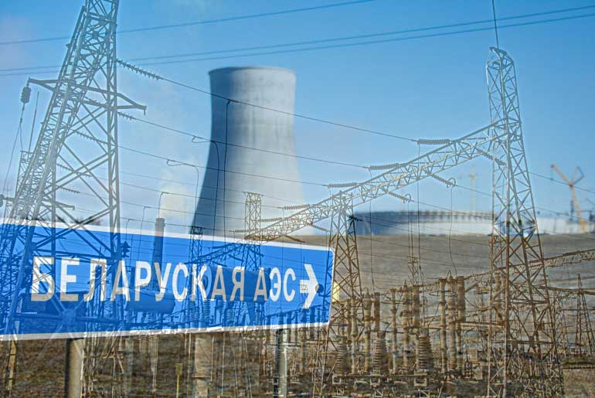
Энергетическая самостоятельность
(отношение производства (добычи)
первичной энергии к объему
валового потребления топливно-
энергетических ресурсов)
Энергетическая зависимость
(отношение чистого импорта
топливно-энергетических ресурсов
к их валовому потреблению)
конечное потребление энергии
 | 38 |  | = | 27 |  | = | 1.1 |  |  | 16.5% |  |  | 84.8% |  |  |  |  |  |  | сожжено топлива для производства электрической и тепловой энергии |  | 19 | млн. туэ | 6 | млн. туэ
 | миллионов тонн угольного эквивалента |  |  | миллионов тонн нефтяного эквивалента |  |  | Эксаджоулей (1018 джоулей) |  |  |  |  | 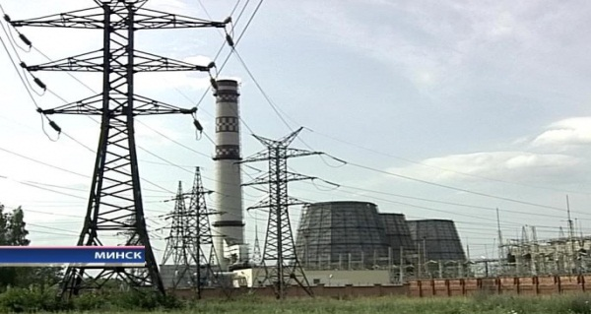 |  |  |  |  |  |  |  |  |  |  |  | 13 | млн. туэ | производство электрической и тепловой энергии
 |  |  |  |  |  |  |  |  |  |  |  |  |  |  |  |  |  |  |  | произведено за счет сжигания топлива:
организации
 |  |  |  |  |  |  |  |  |  |  |  |  |  |  |  |  | 44% |  | электрической энергии |  |  | 40 | млрд. кВт.ч | 5 | млн. туэ
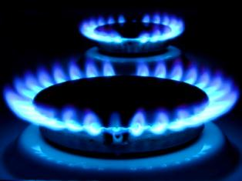
В структуре валового потребления
топливно-энергетических
ресурсов наибольшую долю
занимает газ природный
 |  |  |  |  |  |  |  | Процент обеспеченности собственными энергоресурсами
 |  |  |  |  |  | 62% |  |  |  |  |  |  |  |  |  |  |  |  | тепловой энергии |  |  | 59 | млн. Гкал | 8 | млн. туэ
 |  |  |  |  |  |  |  |  |  | 109% |  |  | 2%

Структура производства электрической и тепловой энергии за счет сжигания топлива в 2019 году
Структура валового потребления топливно-энергетических ресурсов в 2019 году
Валовое потребление и производство (добыча) топливно-энергетических ресурсов в 2019 году
население
min
 |  |  |  |  |  |  |  |  | биотопливо и отходы |  |  | природный газ
 |  |  |  |  |  |  |  |  |  |  |  |  |  |  |  |  | 25%

max
потери при распределении
 |  |  |  |  |  |  |  |  |  |  |  |  |  |  |  |  |  |  |  |  |  |  |  |  |  |  |  | 1% |  | 33%

неэнергетическое использование
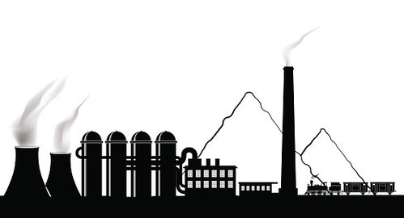
потери при преобразовании

строительство
промышленность

Национальный статистический комитет Республики Беларусь National Statistical Committee of the Republic of Belarus |  |  |  |  | E-mail: belstat@mail.belpak.by http://www.belstat.gov.by |  |  |  |  |  | - ячейка содержит алгоритм расчета значения показателя

 |  |  |  |  |  |  |  |  |  |  |  |  |  |  |  |  |  |  |  |  |  | Теплоэнергия | Электроэнергия
 |  |  |  |  |  |  |  |  |  |  |  |  |  |  |  |  |  |  |  |  | КЭС | 23 | 2075 |  |  |  |  | Промышленность | 8762
 |  |  |  |  |  |  |  |  |  |  |  |  |  |  | Потери в секторе преобразования | 0.15301236517 |  |  |  |  | ТЭЦ общего пользования | 4108 | 2303 |  |  |  |  | Строительство | 237
 |  |  |  |  |  |  |  |  |  |  |  |  |  |  | Неэнергетическое использование | 0.11502236254 |  |  |  |  | ТЭЦ организаций | 1186 | 488 |  |  |  |  | Селькое, лесное и рыбное хозяйство | 1664
 |  | Валовое потребление | Производство (добыча) |  |  |  |  |  |  |  |  |  |  |  | Потери при распределении | 0.036595632728 |  |  |  |  | Районные котельные | 1717 | х |  |  |  |  | Транспорт (включая транспорт населения) | 6121
 | Газ природный | 23653 | 360 |  |  |  |  |  |  |  |  |  |  |  | Конечное потребление энергии | 0.69536963957 |  |  |  |  | Котельные организаций | 1440 | х |  |  |  |  | Жилищный сектор | 7047
 | Нефть | 10871 | 2417 |  |  |  |  |  |  |  |  |  |  |  |  |  |  |  |  |  | Электрогенераторы организаций | х | 24 |  |  |  |  | Сектор услуг | 2600
 | Биотопливо и отходы | 2404 | 2630
 | Уголь и торф | 1283 | 767
 | Электроэнергия (из природных источников) | 203

